상품제안서
포켓에코백 | 상품코드: S21526

 |  |  |  |  |  |  | 02-713-8555 | www.synergygift.co.kr
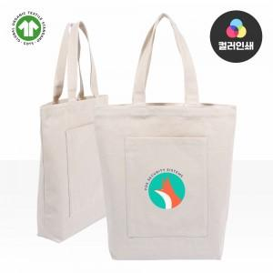

【상세/제작정보】 | <p><span style="font-size: 14pt;">※ 실크 양면인쇄 앞, 뒤 디자인 다를 경우 판비 추가 됩니다.</span></p><p><span style="font-size: 14pt;">※ 컬러전사 기본 10*10cm 사이즈 기준 / 초과 사이즈 제작시 별도 문의 바랍니다.</span></p><p><span style="font-size: 14pt;">&nbsp;</span></p><p><span style="font-size: 14pt;">※ 포장 or 케이스 미선택시 기본 벌크 출고 됩니다.</span></p><span id="husky_bookmark_end_1745458010766"></span>

【인쇄/포장옵션】 | 실크 / OPP(비닐)

【공급단가】 | 수량 | 50~ | 100~ | 500~ | 1,000~ | 3,000~
*VAT별도 | 단가 | 4,700원 | 4,480원 | 4,200원 | 4,100원 | 3,980원

【상품 URL】 | https://www.synergygift.co.kr:443/src/goods_detail.php?gdno=21526

